المؤشرات الكلية

سوق العراق للاوراق المالية
جلسة الخميس 2026/3/12 |  |  |  | تقرير أسعار الأسهم المتداولة لسوق العراق للأوراق المالية
الجلسة (48)
الاسهم المتداولة المدرجة و OTC |  |  | 584,172,221 |  |  | قيمة الأسهم المتداولة المدرجة و OTC |  | 1,351,865,743 |  |  | صفقات الشركات المدرجة وOTC | 1050

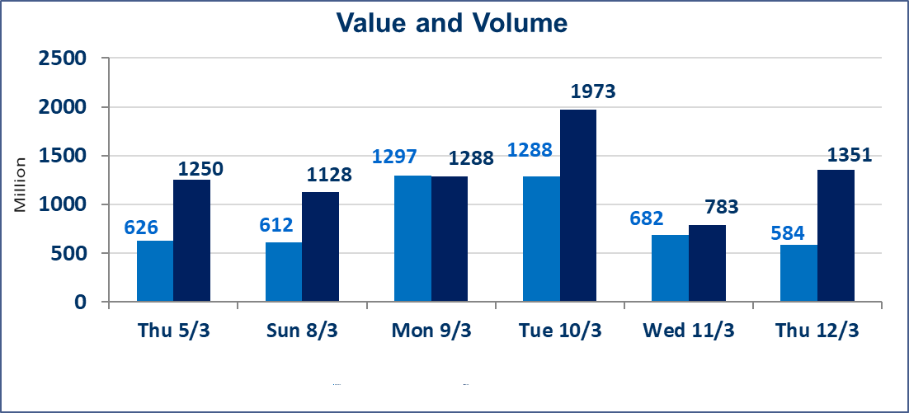
المؤشر60 ISX اليوم | 988.70 |  | نقطة |  |  | المؤشر15 ISX اليوم | 1236.41 | نقطة
المؤشر 60 ISX السابق | 989.47 |  | نقطة |  |  | المؤشر 15 ISX السابق | 1237.85 | نقطة
نسبة التغير | -0.08 |  | % |  |  | نسبة التغير | -0.12 | %
عدد النقاط | -0.77 |  | نقطة |  |  | عدد النقاط | -1.44 | نقطة

الشركات المدرجة | 104 | OTC | 14 | 118 |  | الشركات غير المتداولة المدرجة | 40 | OTC | 13 | 53
الشركات المتداولة | 51 | OTC | 1 | 52 |  | الشركات المرتفعة |  |  | 10
شركات الهيئة العامة |  |  |  | 3 |  | الشركات المنخفضة |  |  | 17
الموقوفة بقرار من هيأة الأوراق المالية |  |  |  | 10
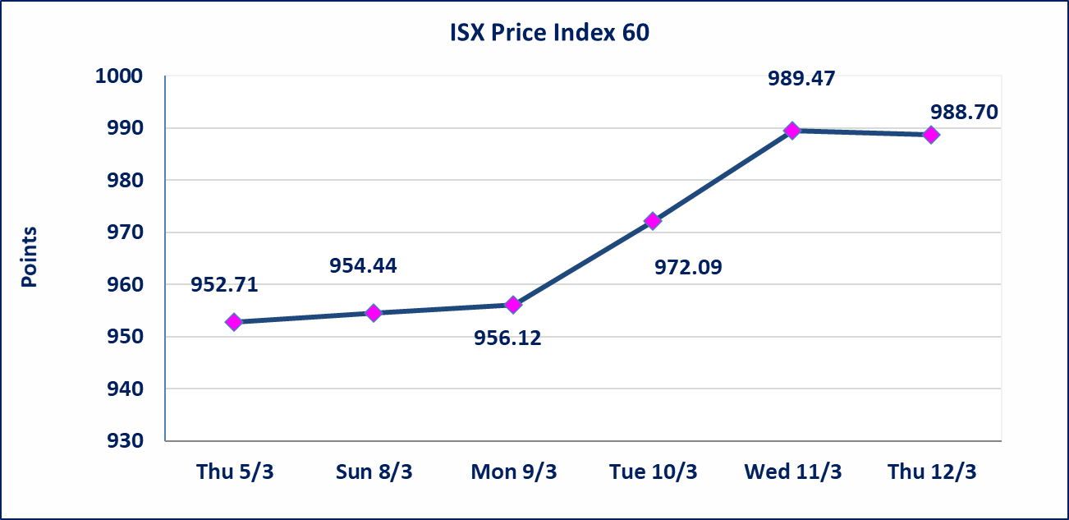
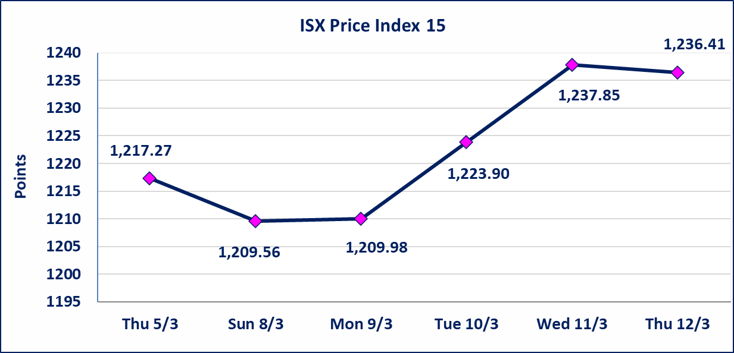

* | استنادا الى قرار الامانة العامة لمجلس الوزراء اعتبار يوم الاثنين 2026/3/16 عطلة رسمية بمناسبة ذكرى جرائم البعث وستنظم الجلسات اعتبارا من يوم الثلاثاء 2026/3/17
الحد الأعلى والادنى للتغير في السعر | نسبة التغير في كافة المنصات (5%) إرتفاعاً وإنخفاضاً من سعر الاغلاق السابق.
Web site : www.isx-iq.net E-mail : info-isx@isx-iq.net |  |  |  |  | 07834000034 - 07711211522 : ص . ب :3607 العلوية الهاتف |  |  |  |  |  | بغداد /الكرادة/ قرب المسرح الوطني /مجاور مصرف الخليج التجاري

نسبة التغير
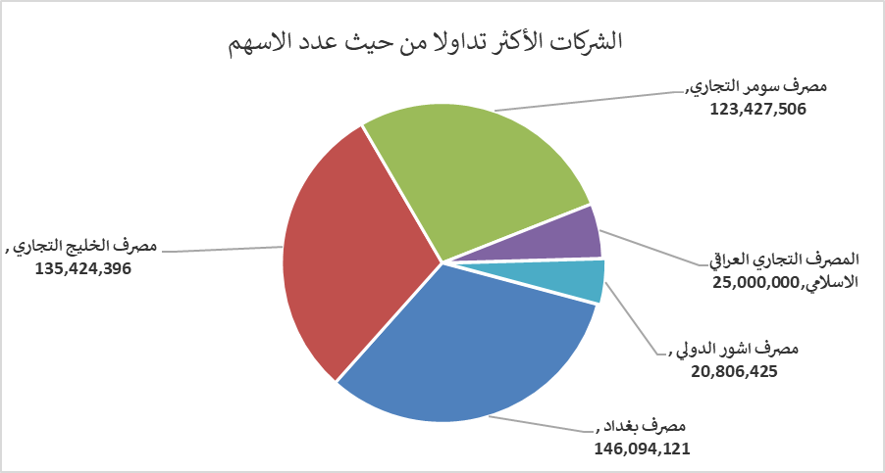
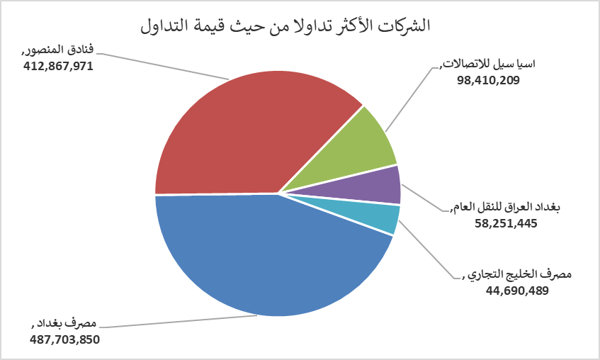
الشركات الأكثر ارتفاعاً وانخفاضاً

نسبة التغير لاسعار الاغلاق الاكثر ارتفاعاً |  |  |  | نسبة التغير لاسعار الاغلاق الاكثر انخفاضاً
اسم الشركة | اغلاق | التغير(%) | الاسهم المتداولة | اسم الشركة | اغلاق | التغير (%) | الاسهم المتداولة
نقل المنتجات النفطية | 1.890 | 5.00 | 373,532 | الاهلية للانتاج الزراعي | 2.330 | -4.90 | 212,442
بابل للانتاج الحيواني والنباتي | 6.980 | 4.96 | 2,309,515 | العراقية لانتاج وتسويق اللحوم | 4.600 | -4.56 | 12,109
المواد الانشائية الحديثة | 1.300 | 4.84 | 920,000 | فنادق المنصور | 47.770 | -4.46 | 8,601,410
الحمراء للتامين | 4.400 | 4.76 | 123,864 | الكيمياوية والبلاستيكية | 1.900 | -3.55 | 56,064
الصناعات المعدنية والدراجات | 1.900 | 3.26 | 757,894 | مصرف الخليج التجاري | 0.330 | -2.94 | 135,424,396

الشركات الاكثر نشاطا حسب الاسهم المتداولة (حجم التداول) |  |  |  | الشركات الاكثر نشاطا حسب القيمة المتداولة
اسم الشركة | اغلاق | التغير(%) | الاسهم المتداولة | اسم الشركة | اغلاق | التغير (%) | القيمة المتداولة
مصرف بغداد | 3.340 | 1.21 | 146,094,121 | مصرف بغداد | 3.340 | 1.21 | 487,703,850
مصرف الخليج التجاري | 0.330 | -2.94 | 135,424,396 | فنادق المنصور | 47.770 | -4.46 | 412,867,971
مصرف سومر التجاري | 0.150 | 0.00 | 123,427,506 | اسيا سيل للاتصالات | 14.880 | -0.13 | 98,410,209
المصرف التجاري العراقي الاسلامي | 0.660 | 0.00 | 25,000,000 | بغداد العراق للنقل العام | 23.500 | 0.69 | 58,251,445
مصرف اشور الدولي | 0.240 | 0.00 | 20,806,425 | مصرف الخليج التجاري | 0.330 | -2.94 | 44,690,489

